Titel
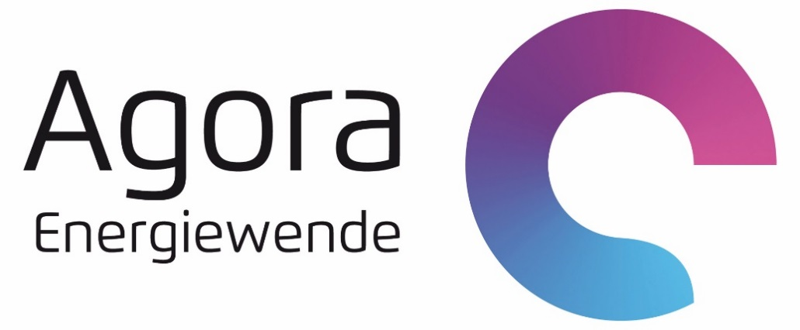

Datenanhang zur Studie "Wärmewende 2030"

Autor: Matthias Deutsch (matthias.deutsch@agora-energiewende.de)
Zuletzt aktualisiert: 13.02.2017

Bitte zitieren als:
Fraunhofer IWES/IBP (2017): Wärmewende 2030. Schlüsseltechnologien zur Erreichung der mittel- und langfristigen Klimaschutzziele im Gebäudesektor. Datenanhang. Studie im Auftrag von Agora Energiewende

Erläuterungen
Wärmewende 2030

Erläuterung

Dieses Dokument enthält drei Arten von Daten:

1. Szenarienvergleich aus Kapitel 4 (blaue Arbeitsblätter)
Hierzu wurden Daten von den verantwortlichen Szenario-Autoren abgefragt. Nach einer Einführung in die betrachteten Szenarien folgt eine vergleichende Übersicht aller Daten
für 2030 und 2050. Im Tabellenblatt "Entwicklung 2010-2015" befinden sich zusätzlich Daten für den Zeitraum 2010 bis 2015.

2. Modellcharakterisierung und Annahmen zu den Sensitivitätsrechnungen für das Jahr 2030 in Kapitel 6 (hellblaues Arbeitsblatt)

3. Grafikdaten zu allen Abbildungen der Studie "Wärmewende 2030" (lila Arbeitblätter)

